기준정보
입출력 레이아웃 (공통) |  |  |  |  | APPLICATION 설계
시스템 | MRP 공정관리(약식) |  |  |  | SUB시스템 | 기준정보
프로그램ID | SMRP-001 |  | 프로그램명 | 기본설정 | 작성자 | JYJ | 작성일 | 2021-06-18
화면 레이아웃 |  |  |  |  | 데이터베이스 |  | 처리요약
Settings
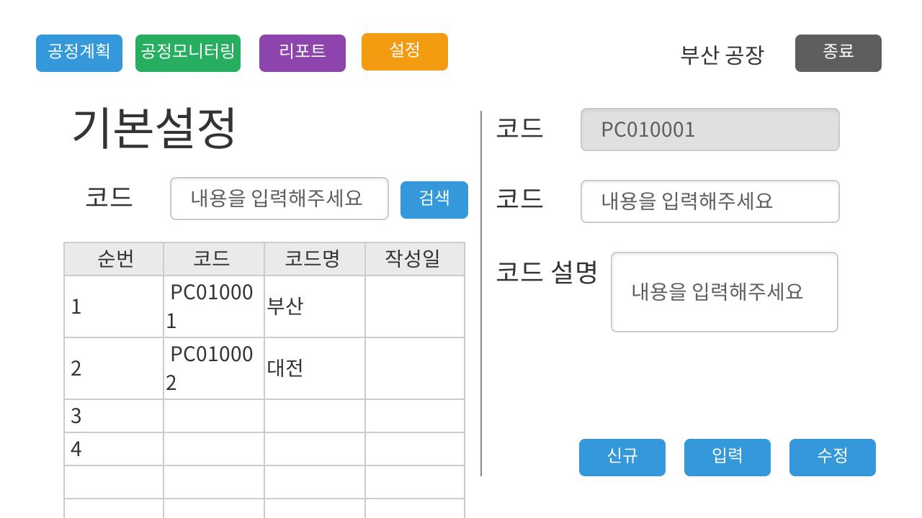 |  |  |  |  |  |  | 1. 시스템에서 사용할 공통코드 조회 및 입력, 수정화면 2. 코드명으로 검색하여, 그리드에 검색결과를 표시한다 3. 신규버튼을 눌러서 입력할 준비한다( 코드 텍스트박스 사용허용, 입력된 내용 초기화) 4. 수정시는 그리드 선택후 선택된 데이터 내용을 코드와 코드명에 할당, 수정버튼 눌러서 수정처리 5. 작성일은 작성하는 현재시간 6. 사용여부는 Y, N로 처리. N인 값은 화면에 표시하지 않음

조회테이블 |  | Settings 테이블 (ex: TB_CODE)
갱신테이블 |  | Settings 테이블 (ex: TB_CODE)

입출력 레이아웃 (상세) |  |  |  |  |  | APPLICATION 설계
시스템 |  |  |  |  |  | SUB시스템 | 기준정보
프로그램ID |  | 프로그램명 |  |  |  | 작성자 |  |  | 작성일
처리요약
▣ 조회 |  |  | ▣ 등록 |  | ▣ 수정 |  |  | ▣ 삭제

공정계획
입출력 레이아웃 (공통) |  |  |  |  | APPLICATION 설계
시스템 | MRP 공정관리(약식) |  |  |  | SUB시스템 | 공정계획
프로그램ID | SMRP-002 |  | 프로그램명 | 공정계획 | 작성자 | JYJ | 작성일 | 2021-06-18
화면 레이아웃 |  |  |  |  | 데이터베이스 |  | 처리요약
Settings
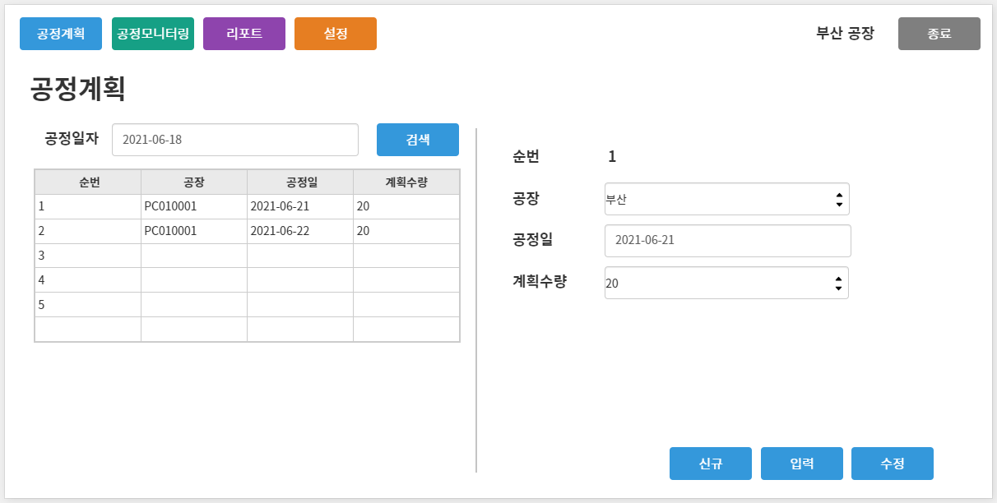 |  |  |  |  |  |  | 1. 공정계획 관리 화면 2. 공정일자로 검색하여 해당일자의 계획수량을 표시한다. 3. 공장값은 Settings 테이블에서 조회한다 4. 그리드에 순번, 공장, 공정일, 계획수량 순으로 표시한다 5. 신규버튼을 눌러서 입력할 준비한다( 코드 텍스트박스 사용허용, 입력된 내용 초기화) 6. 수정시는 그리드 선택후 선택된 데이터 내용을 코드와 코드명에 할당, 수정버튼 눌러서 수정처리 7. 작성일은 작성하는 현재시간

Schedules

조회테이블 |  | Settings 테이블 Schedules 테이블
갱신테이블 |  | Schedules 테이블

입출력 레이아웃 (상세) |  |  |  |  |  | APPLICATION 설계
시스템 |  |  |  |  |  | SUB시스템 | 기준정보
프로그램ID |  | 프로그램명 |  |  |  | 작성자 |  |  | 작성일
처리요약
▣ 조회 |  |  | ▣ 등록 |  | ▣ 수정 |  |  | ▣ 삭제

공정모니터링
입출력 레이아웃 (공통) |  |  |  |  | APPLICATION 설계
시스템 | MRP 공정관리(약식) |  |  |  | SUB시스템 | 공정모니터링
프로그램ID | SMRP-003 |  | 프로그램명 | 공정모니터링 | 작성자 | JYJ | 작성일 | 2021-06-18
화면 레이아웃 |  |  |  |  | 데이터베이스 |  | 처리요약
Schedules
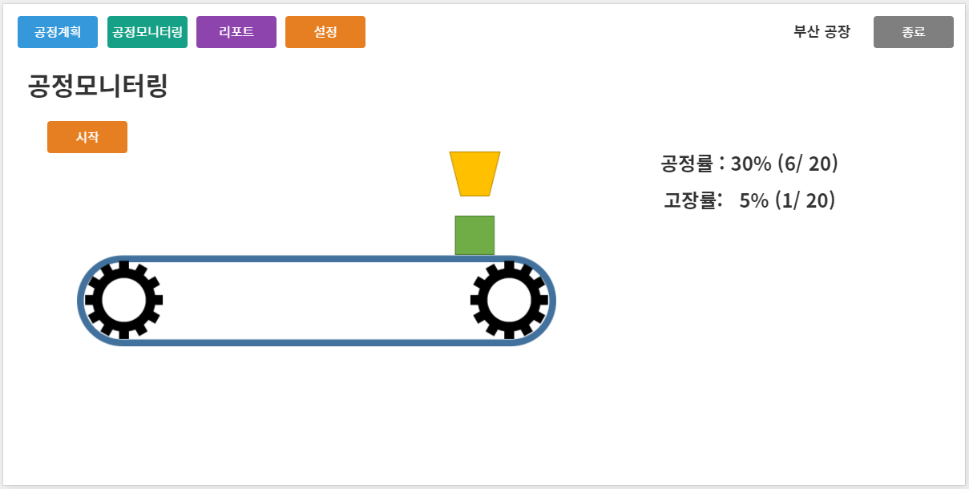 |  |  |  |  |  |  | 1. 공정모니터링 화면 2. 공정일자별로 공정진행사항을 모니터링한다 3. 공정일자는 오늘일자 4. 시작버튼을 눌러서 현재 공정에 대한 데이터를 입력한다. 5. 10초동안의 공정을 마치는 동안 제조품은 오른쪽 끝으로 애니메이션 된다 6. 오른쪽 끝에서 정지하면 IoT장비에서 제조성공여부를 센싱한뒤 값을 수신, Process 테이블에 입력한다 7. 수정된 값을 화면에 표시한다

Process

조회테이블 |  | Schedules 테이블
갱신테이블 |  | Process 테이블

입출력 레이아웃 (상세) |  |  |  |  |  | APPLICATION 설계
시스템 |  |  |  |  |  | SUB시스템 | 기준정보
프로그램ID |  | 프로그램명 |  |  |  | 작성자 |  |  | 작성일
처리요약
▣ 조회 |  |  | ▣ 등록 |  | ▣ 수정 |  |  | ▣ 삭제

리포팅
입출력 레이아웃 (공통) |  |  |  |  | APPLICATION 설계
시스템 | MRP 공정관리(약식) |  |  |  | SUB시스템 | 공정리포팅
프로그램ID | SMRP-004 |  | 프로그램명 | 공정리포팅 | 작성자 | JYJ | 작성일 | 2021-06-18
화면 레이아웃 |  |  |  |  | 데이터베이스 |  | 처리요약
Settings
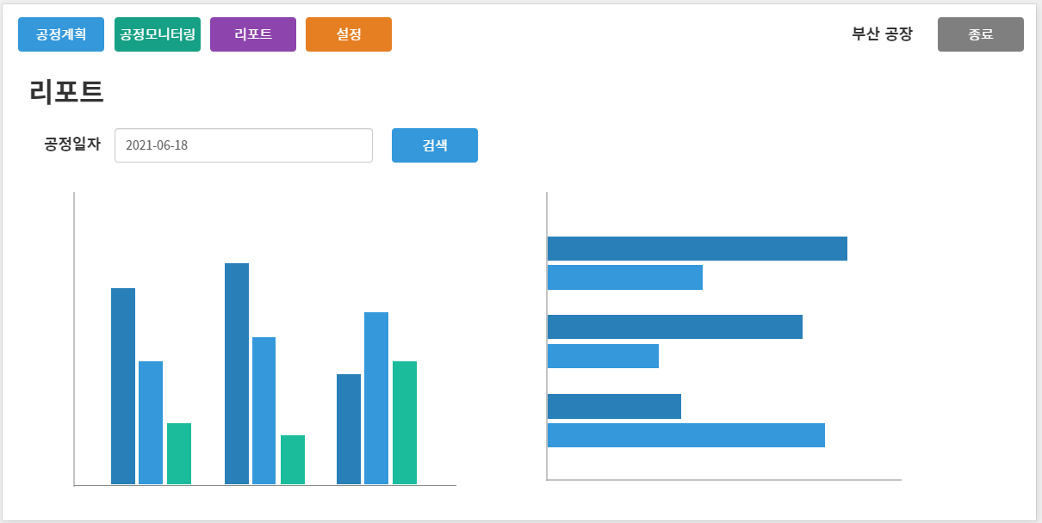 |  |  |  |  |  |  | 1. 공정리포팅 화면 2. 공정일자별로 검색하면 해당일자의 고정현황을 Chart로 Visualization한다

Schedules

Process

조회테이블 |  | Settgins, Schedules, Process 테이블
갱신테이블

입출력 레이아웃 (상세) |  |  |  |  |  | APPLICATION 설계
시스템 |  |  |  |  |  | SUB시스템 | 기준정보
프로그램ID |  | 프로그램명 |  |  |  | 작성자 |  |  | 작성일
처리요약
▣ 조회 |  |  | ▣ 등록 |  | ▣ 수정 |  |  | ▣ 삭제

